Sayfa1
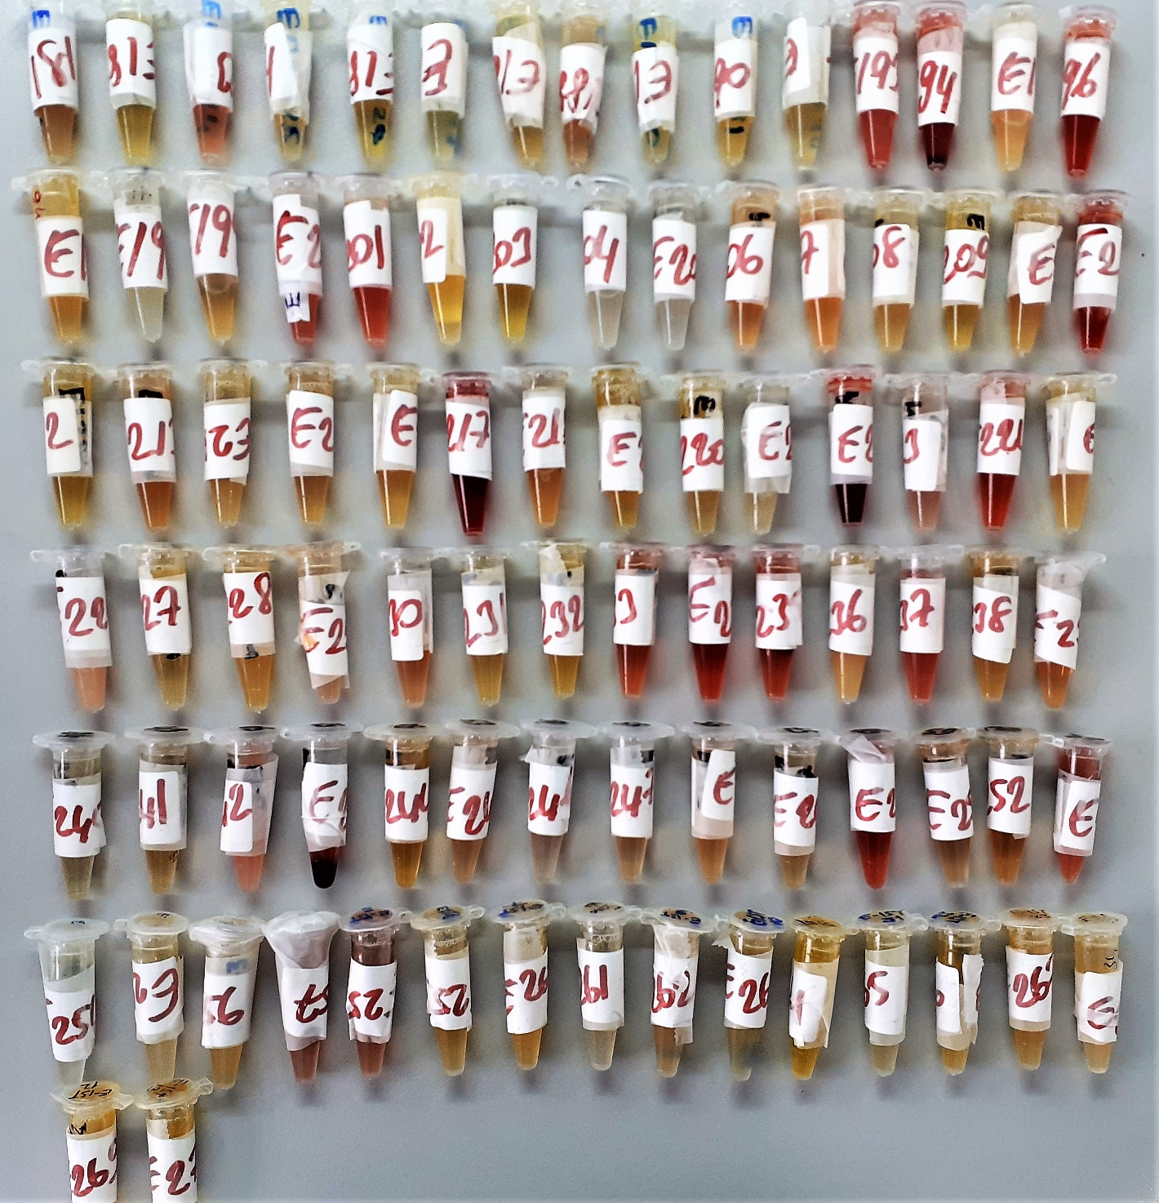
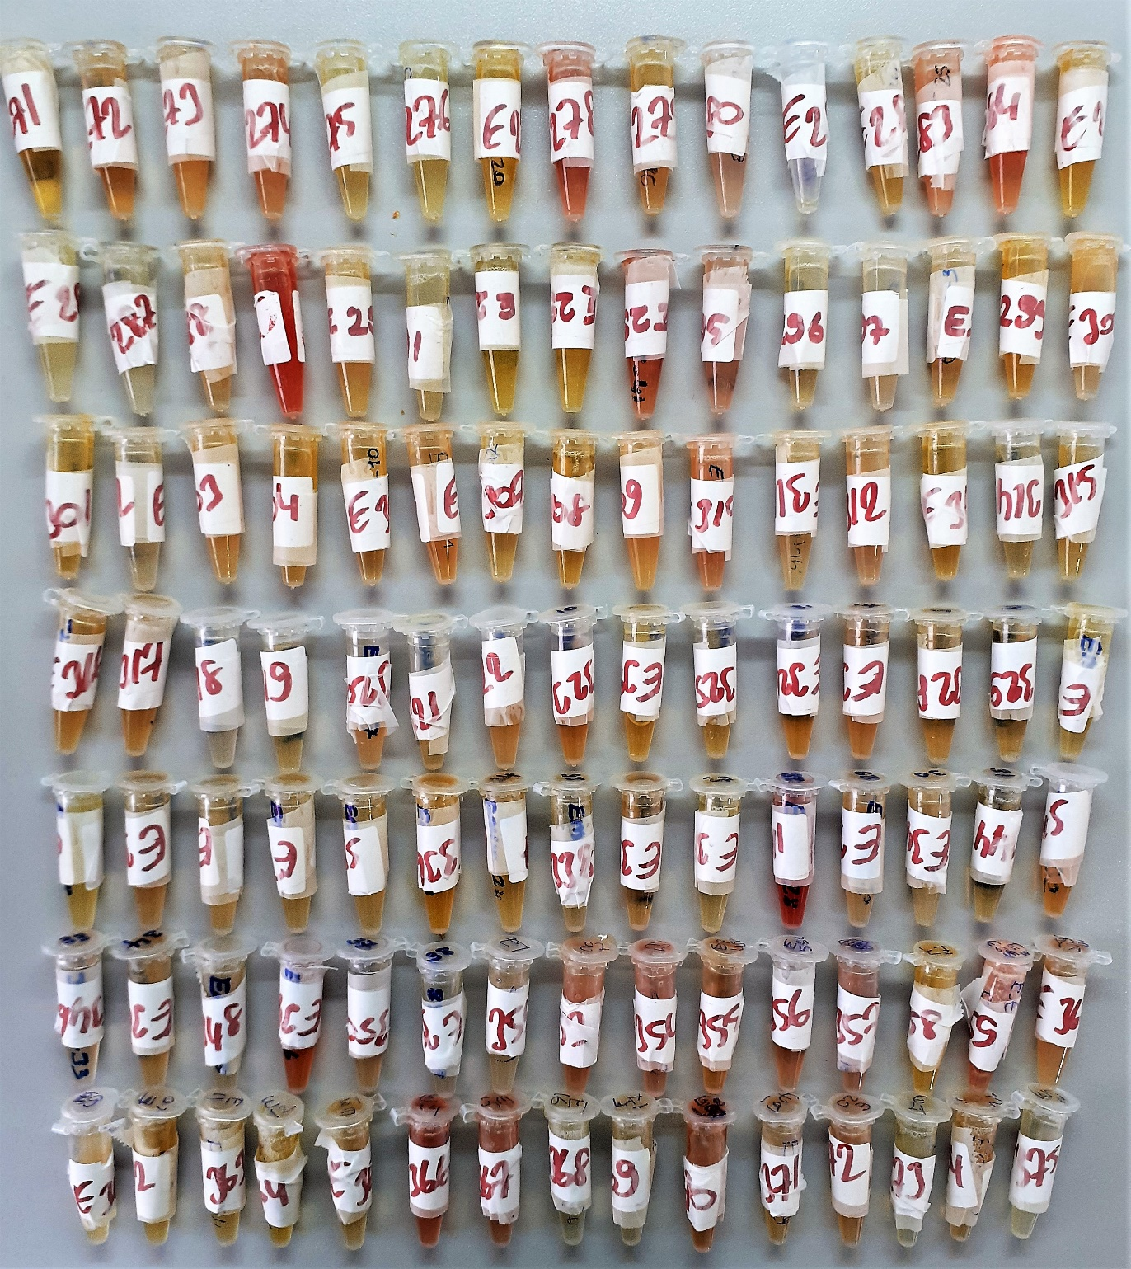
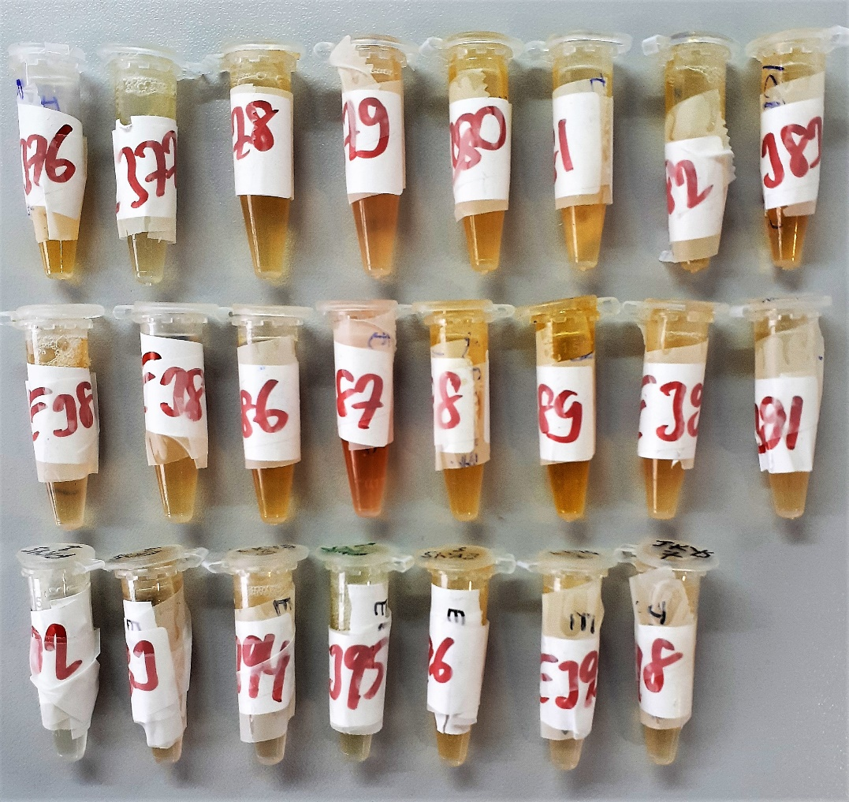
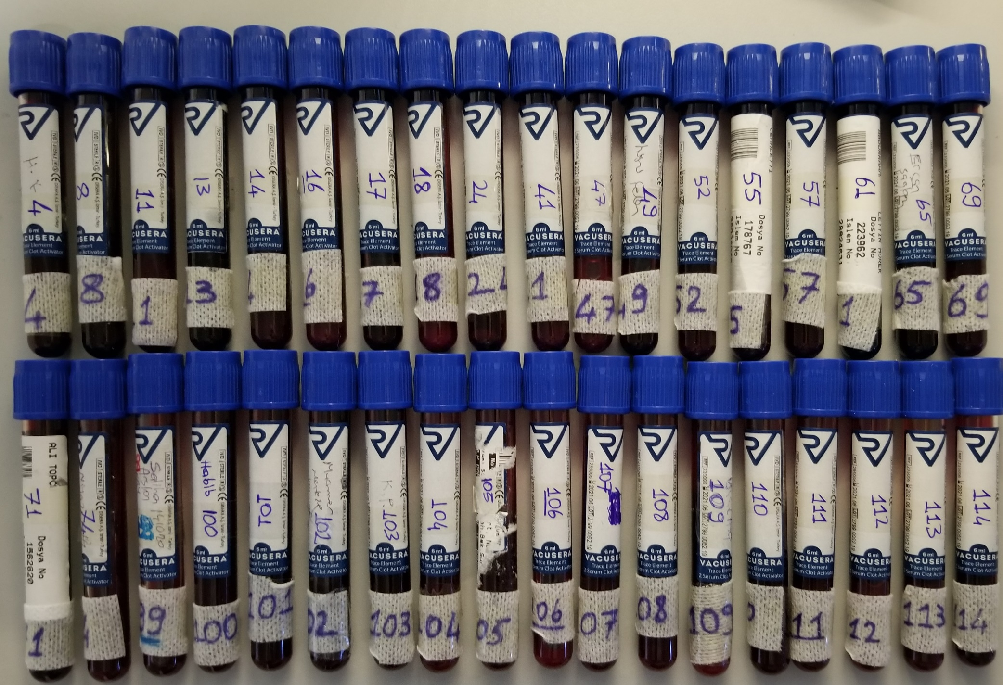
Numune Adı | Kurşun | Civa | Kadmiyum
Referans aralıkları | 1-200ug/L | 0.03-100ug/L | 0.07-100 ug/L
Yöntem | ICP-MS | ICP-MS | ICP-MS
Numune-4 | 10.09 | 0.051978 | 0.52098
Numune-8 | <1, | 0.068004 | 0.42499
Numune-11 | <1, | 0.293620 | 0.24027
Numune-13 | <1, | 0.086211 | 0.46327
Numune-14 | 3.20 | 0.110540 | 0.27983
Numune-16 | <1, | 0.098304 | 0.55022
Numune-17 | <1, | 0.137124 | 0.65107
Numune-18 | <1, | 0.102774 | 0.26709
Numune-24 | <1, | 0.055849 | 0.19915
Numune-41 | <1, | 0.485667 | 0.46512
Numune-47 | 1.61 | 0.214922 | 1.19210
Numune-49 | <1, | 0.561257 | 0.56577
Numune-52 | <1, | 0.073353 | 0.48976
Numune-55 | <1, | 0.099510 | 0.25535
Numune-57 | 1.01 | 0.076158 | 0.23691
Numune-61 | <1, | 0.173945 | 0.52849
Numune-65 | <1, | 0.096674 | 0.28533
Numune-69 | <1, | 0.069172 | 0.66822
Numune-71 | 1.68 | 0.112380 | 0.59515
Numune-74 | 1.005 | 0.090019 | 0.60092
Numune-99 | 2.94 | 0.114663 | 0.62247
Numune-100 | <1, | 0.110929 | 0.49013
Numune-101 | <1, | 0.088676 | 0.63916
Numune-102 | 1.52 | 0.106057 | 0.24412
Numune-103 | 1.16 | 0.075424 | 0.36299
Numune-104 | <1, | 0.239267 | 0.14061
Numune-105 | <1, | 0.055891 | 0.18491
Numune-106 | <1, | 0.096760 | 0.27055
Numune-107 | <1, | 0.257936 | 0.35678
Numune-108 | 1.03. | 0.122894 | 0.27900
Numune-109 | <1, | 0.084765 | 0.28375
Numune-110 | <1, | 0.104554 | 0.61815
Numune-111 | <1, | 0.099543 | 0.34214
Numune-112 | <1, | 0.151283 | 0.20348
Numune-113 | <1, | 0.114675 | 0.13640
Numune-114 | <1, | 0.164242 | 0.19972

